表紙
バックドア生産管理システム
基本設計工程
画面設計書
SC-M19勤務テーブルマスタメンテ

２０１９年 ８月２８日

１．機能概要
プロジェクト名 |  |  | 工程名称 | 機能ID |  | 機能名称 |  |  |  | 作成日 |  | 2019-08-28 | 作成者 | 陳
B/D生産管理システム |  |  | 基本設計 | SC-M19 |  | 勤務テーブルマスタ |  |  |  | 更新日 |  |  | 更新者

１. 機能概要

１.１ 機能説明

 | 勤務テーブルマスタの参照、修正、追加、削除処理を行う。

１.２ 処理フロー

メニュー

マスタメニュー

勤務テーブルマスタ登録
勤務テーブルマスタ
マスタ関係

１.３ 入出力テーブル

 | No | 種別 | テーブル名（As-is） |  | テーブル名（To-be） |  | 参照 | 追加 | 更新 | 削除 | 備考
 | 1 | 勤務テーブルマスタ | Ｍ＿勤務テーブルマスタ |  |  |  | ○ | ○ | ○ | ○ | 勤務テーブルデータを取得して、編集する。
 | 2 | マスタ関係 | 工程マスタ |  |  |  | ○ |  |  |  | 工程データを取得する。
 | 3 | マスタ関係 | コードマスタ |  |  |  | ○ |  |  |  | ラインデータを取得する。

２．レイアウト
プロジェクト名 | 工程名称 | 機能ID | 機能名称 | 作成日 | 2019-08-28 | 作成者 | 陳
B/D生産管理システム | 基本設計 | SC-M19 | 勤務テーブルマスタ | 更新日 |  | 更新者

２. 画面レイアウト
「Break time master」に修正する
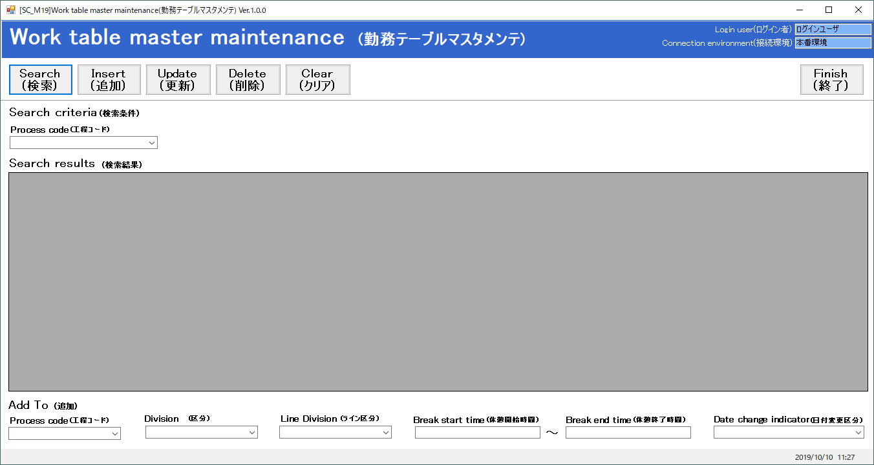

新規項目:備考

